상품제안서
KB943 모던오피스 원목 독서대 | 상품코드: F26430

 |  |  |  |  |  |  | 02-412-0044 | www.easy1.co.kr
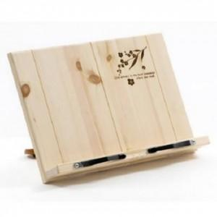

【상세/제작정보】

【인쇄/포장옵션】 | / 포장불가능

【공급단가】 | 수량 | 30~ | 60~ | 100~ | 300~ | 500~
*VAT별도 | 단가 | 23,000원 | 22,630원 | 22,080원 | 21,520원 | 21,160원

【상품 URL】 | http://www.easy1.co.kr/src/goods_detail.php?gdno=26430

